Zadanie_1
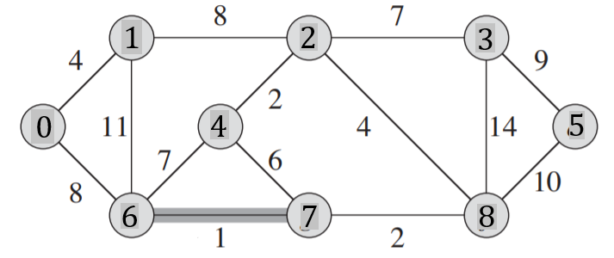

 |  |  |  |  |  |  |  |  |  |  | 1 |  |  | T |  |  | Z |  |  |  | rozlaczne podzbiory
 |  |  |  |  |  |  |  |  |  |  | u | v | w | u | v | w | 0 | 1 | 2 | 3 | 4 | 5 | 6 | 7 | 8
 |  |  |  |  |  |  |  |  |  |  | 6 | 7 | 1 | 6 | 7 | 1
 |  |  |  |  |  |  |  |  |  |  | 2 | 4 | 2 | 2 | 4 | 2 | 0 | 1 | 2 | 3 | 4 | 5 |  | 7 | 8
 |  |  |  |  |  |  |  |  |  |  | 7 | 8 | 2 | 7 | 8 | 2 |  |  |  |  |  |  |  | 6
 |  |  |  |  |  |  |  |  |  |  | 0 | 1 | 4 | 0 | 1 | 4
 |  |  |  |  |  |  |  |  |  |  | 2 | 8 | 4 | 2 | 8 | 4 | 0 | 1 |  | 3 | 4 | 5 |  | 7 | 8
 |  |  |  |  |  |  |  |  |  |  | 4 | 7 | 6 |  |  |  |  |  |  |  | 2 |  |  | 6
Macierz sąsiedztwa |  |  |  |  |  |  |  |  |  |  | 2 | 3 | 7 | 2 | 3 | 7
 | 0 | 1 | 2 | 3 | 4 | 5 | 6 | 7 | 8 | 9 | 4 | 6 | 7 |  |  |  | 0 | 1 |  | 3 | 4 | 5 |  | 7
0 |  | 4 |  |  |  |  | 8 |  |  |  | 0 | 6 | 8 | 0 | 6 | 8 |  |  |  |  | 2 |  |  | 6
1 |  |  | 8 |  |  |  | 11 |  |  |  | 1 | 2 | 8 |  |  |  |  |  |  |  |  |  |  | 8
2 |  |  |  | 7 | 2 |  |  |  | 4 |  | 5 | 8 | 10 | 5 | 8 | 10
3 |  |  |  |  |  | 9 |  |  | 14 |  | 1 | 6 | 11 |  |  |  | 0 |  |  | 3 | 4 | 5 |  | 7
4 |  |  |  |  |  |  | 7 | 6 |  |  | 3 | 8 | 14 |  |  |  | 1 |  |  |  | 2 |  |  | 6
5 |  |  |  |  |  |  |  |  | 10 |  |  |  |  |  |  |  |  |  |  |  |  |  |  | 8
6 |  |  |  |  |  |  |  | 1
7 |  |  |  |  |  |  |  |  | 2 |  |  |  |  |  |  |  | 0 |  |  | 3 |  | 5 |  | 7
8 |  |  |  |  |  |  |  |  |  |  |  |  |  |  |  |  | 1 |  |  |  |  |  |  | 6
9 |  |  |  |  |  |  |  |  |  |  |  |  |  |  |  |  |  |  |  |  |  |  |  | 8
 |  |  |  |  |  |  |  |  |  |  |  |  |  |  |  |  |  |  |  |  |  |  |  | 4
 |  |  |  |  |  |  |  |  |  |  |  |  |  |  |  |  |  |  |  |  |  |  |  | 2

 |  |  |  |  |  |  |  |  |  |  |  |  |  |  |  |  | 0 |  |  |  |  | 5 |  | 7
 |  |  |  |  |  |  |  |  |  |  |  |  |  |  |  |  | 1 |  |  |  |  |  |  | 6
 |  |  |  |  |  |  |  |  |  |  |  |  |  |  |  |  |  |  |  |  |  |  |  | 8
 |  |  |  |  |  |  |  |  |  |  |  |  |  |  |  |  |  |  |  |  |  |  |  | 4
 |  |  |  |  |  |  |  |  |  |  |  |  |  |  |  |  |  |  |  |  |  |  |  | 2
 |  |  |  |  |  |  |  |  |  |  |  |  |  |  |  |  |  |  |  |  |  |  |  | 3

 |  |  |  |  |  |  |  |  |  |  |  |  |  |  |  |  |  |  |  |  |  | 5 |  | 7
 |  |  |  |  |  |  |  |  |  |  |  |  |  |  |  |  |  |  |  |  |  |  |  | 6
 |  |  |  |  |  |  |  |  |  |  |  |  |  |  |  |  |  |  |  |  |  |  |  | 8
 |  |  |  |  |  |  |  |  |  |  |  |  |  |  |  |  |  |  |  |  |  |  |  | 4
 |  |  |  |  |  |  |  |  |  |  |  |  |  |  |  |  |  |  |  |  |  |  |  | 2
 |  |  |  |  |  |  |  |  |  |  |  |  |  |  |  |  |  |  |  |  |  |  |  | 3
 |  |  |  |  |  |  |  |  |  |  |  |  |  |  |  |  |  |  |  |  |  |  |  | 0
 |  |  |  |  |  |  |  |  |  |  |  |  |  |  |  |  |  |  |  |  |  |  |  | 1

 |  |  |  |  |  |  |  |  |  |  |  |  |  |  |  |  |  |  |  |  |  |  |  | 7
 |  |  |  |  |  |  |  |  |  |  |  |  |  |  |  |  |  |  |  |  |  |  |  | 6
 |  |  |  |  |  |  |  |  |  |  |  |  |  |  |  |  |  |  |  |  |  |  |  | 8
 |  |  |  |  |  |  |  |  |  |  |  |  |  |  |  |  |  |  |  |  |  |  |  | 4
 |  |  |  |  |  |  |  |  |  |  |  |  |  |  |  |  |  |  |  |  |  |  |  | 2
 |  |  |  |  |  |  |  |  |  |  |  |  |  |  |  |  |  |  |  |  |  |  |  | 3
 |  |  |  |  |  |  |  |  |  |  |  |  |  |  |  |  |  |  |  |  |  |  |  | 0
 |  |  |  |  |  |  |  |  |  |  |  |  |  |  |  |  |  |  |  |  |  |  |  | 1
 |  |  |  |  |  |  |  |  |  |  |  |  |  |  |  |  |  |  |  |  |  |  |  | 5

Zadanie_2
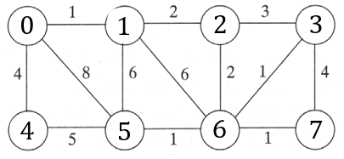
 |  |  |  |  |  |  |  |  | u | v | w |  | u | v | w | Z
 |  |  |  |  |  |  |  |  |  |  |  | T

Macierz sąsiedztwa
 | 0 | 1 | 2 | 3 | 4 | 5 | 6 | 7
0
1
2
3
4
5
6
7

Zadanie_3
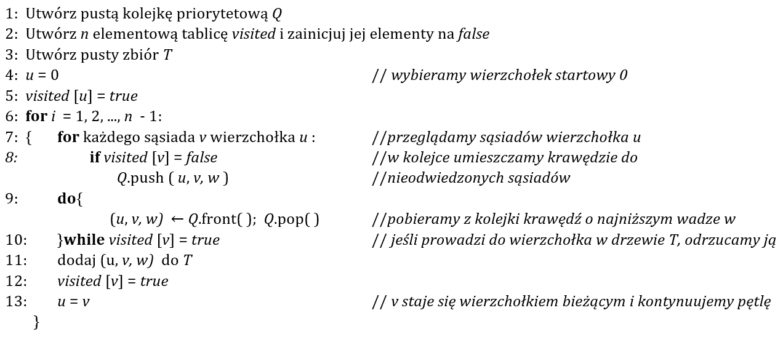
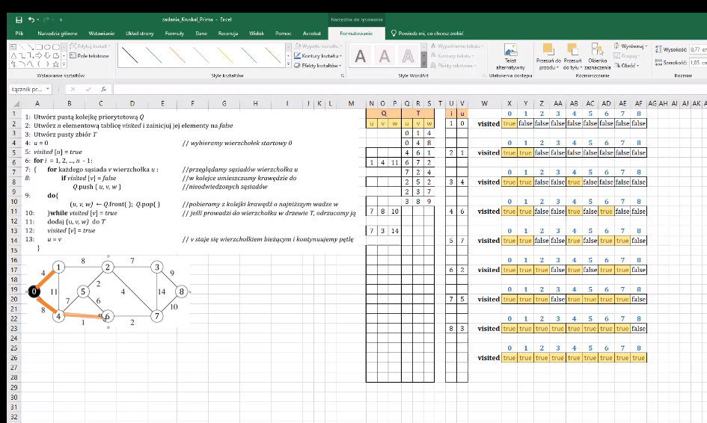
Q |  |  | T |  |  | i | u |  | 0 | 1 | 2 | 3 | 4 | 5 | 6 | 7 | 8
u | v | w | u | v | w | 1 | 0 | visited | true | false | false | false | false | false | false | false | false
 |  |  | 0 | 1 | 4
 |  |  | 0 | 4 | 8 |  |  |  | 0 | 1 | 2 | 3 | 4 | 5 | 6 | 7 | 8
 |  |  | 4 | 6 | 1 | 2 | 1 | visited | true | true | false | false | false | false | false | false | false
1 | 4 | 11 | 6 | 7 | 2
 |  |  | 7 | 2 | 4 |  |  |  | 0 | 1 | 2 | 3 | 4 | 5 | 6 | 7 | 8
 |  |  | 2 | 5 | 2 | 3 | 4 | visited | true | true | false | false | true | false | false | false | false
 |  |  | 2 | 3 | 7
 |  |  | 3 | 8 | 9 |  |  |  | 0 | 1 | 2 | 3 | 4 | 5 | 6 | 7 | 8
 |  |  |  |  |  | 4 | 6 | visited | true | true | false | false | true | false | true | false | false

 |  |  |  |  |  |  |  |  | 0 | 1 | 2 | 3 | 4 | 5 | 6 | 7 | 8
7 | 8 | 10 |  |  |  | 5 | 7 | visited | true | true | false | false | true | false | true | true | false
7 | 3 | 14
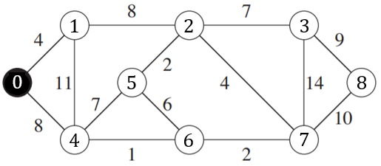
 |  |  |  |  |  |  |  |  | 0 | 1 | 2 | 3 | 4 | 5 | 6 | 7 | 8
 |  |  |  |  |  | 6 | 2 | visited | true | true | true | false | true | false | true | true | false

 |  |  |  |  |  |  |  |  | 0 | 1 | 2 | 3 | 4 | 5 | 6 | 7 | 8
 |  |  |  |  |  | 7 | 5 | visited | true | true | true | false | true | true | true | true | false

 |  |  |  |  |  |  |  |  | 0 | 1 | 2 | 3 | 4 | 5 | 6 | 7 | 8
 |  |  |  |  |  | 8 | 3 | visited | true | true | true | true | true | true | true | true | false

 |  |  |  |  |  |  |  |  | 0 | 1 | 2 | 3 | 4 | 5 | 6 | 7 | 8
 |  |  |  |  |  |  |  | visited | true | true | true | true | true | true | true | true | true

